箱唛扫码
Factory name (工厂名称)
PO. Number(订单号) | 82368-01
Style Code.(款号) | 6901-759
Product Code.(产品编号) | RECYCLE CARE LABEL RECYCLE COMPONENT LABEL BLANK CARE LABEL | Carton No.(箱号):
Inner Packages(包装方式） | 2000pcs/ bundle | 1\1
SIZE/qty (尺码/数量) | 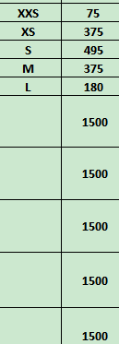
Carton Dimension（箱规） | 20*20*30 | Country of Origin：
Gross Weight（毛重） | 2.2KG | Made In China
Net Weight（净重） | 1.8KG
Remark（备注）

06901759800016
06901759800023
06901759800030
06901759800047
06901759800085

